Sheet1
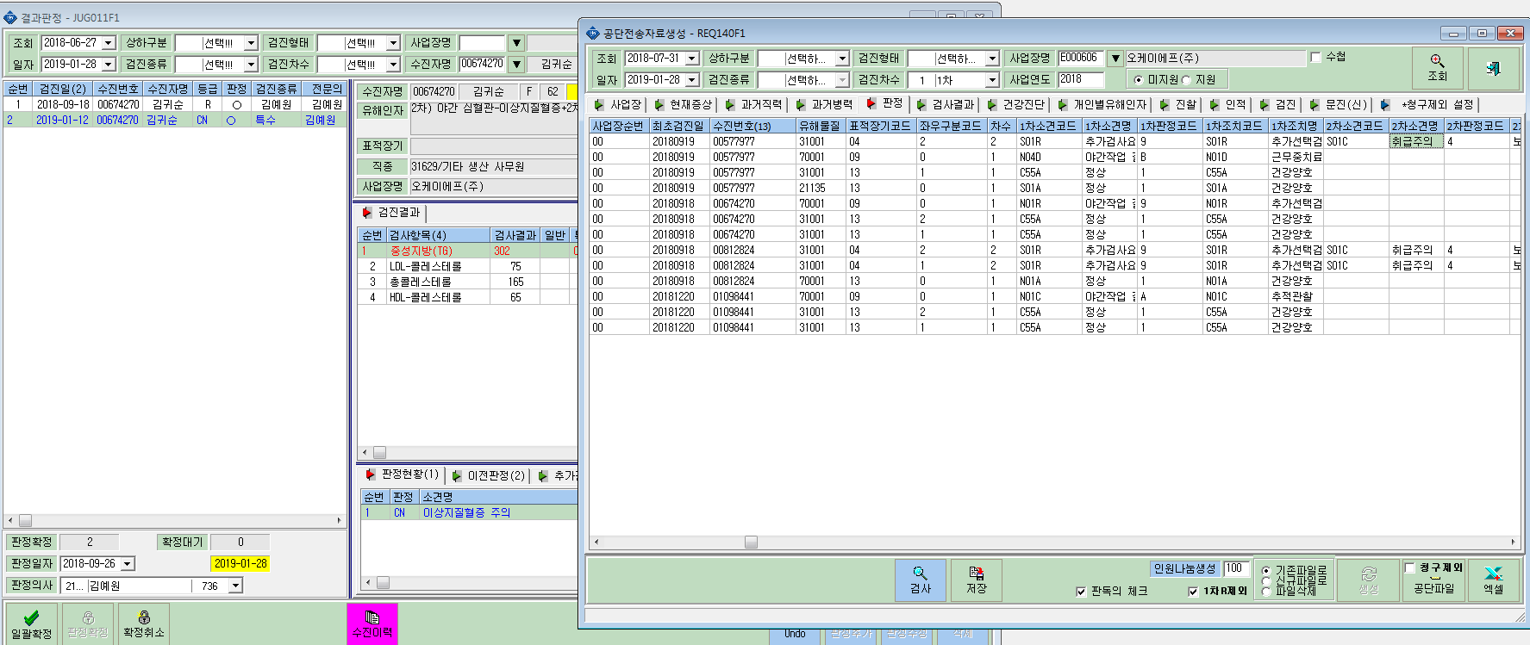
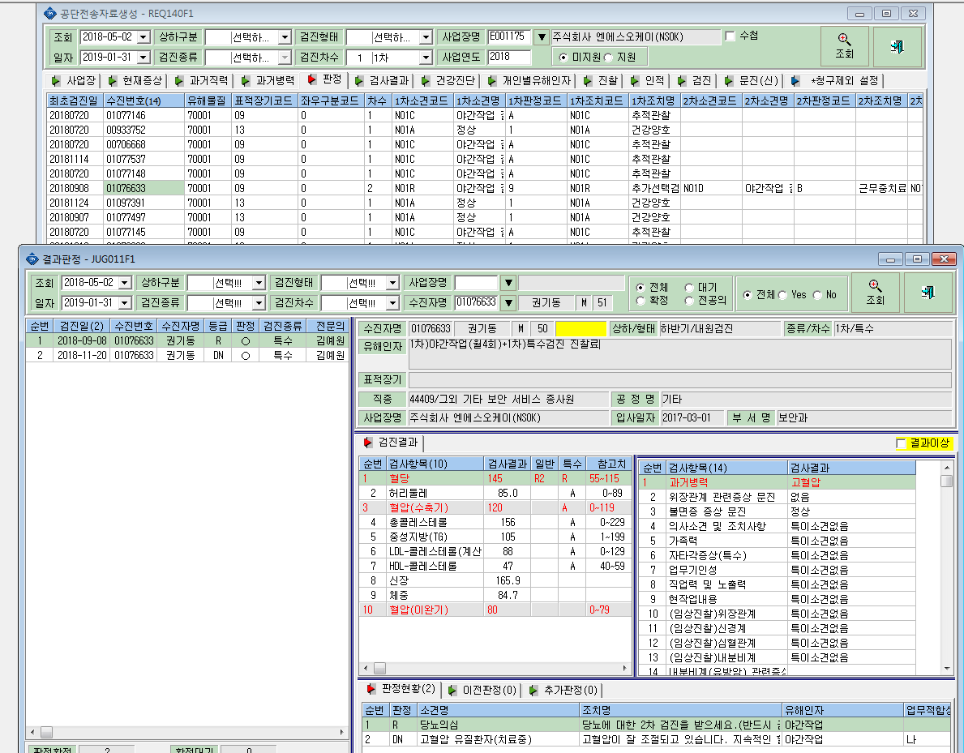
1. 야간작업판정인 경우 1차에서 R(당뇨질환의심)과 DN(고혈압유질환)이 동시에 판정된 경우 파일 생성시 R만 체크되는데 DN은 어떻게 처리하면 되나요?(01076633)

2. 파일 생성시 2차 결과 연계암됨.(00674270 김귀순 / 00849643 배명인 )

